DBユーザ一覧とツール設定
■研修用DBユーザー一覧
 |  |  | ※MySQLの仕様との兼ね合いから、自由に使える文字数が半角英数で実質6文字だけでした。
Seq. | 使用者 | DB名 | ユーザー名 | PWD | 権限 | 作成日 | 備考
01 | - | moeiwast_eiwatest_DB01 | moeiwast_user01 | zaq12wsx_user01 | DBM | 2015/09/27 | 検証のために作成したテストユーザー。
02 | 山本 高志 | moeiwast_eiwatest_DB01 | moeiwast_user02 | zaq12wsx_user02 | DBM | 2015/11/07
03 | 茂木 亨介 | moeiwast_eiwatest_DB01 | moeiwast_user03 | zaq12wsx_user03 | DBM | 2015/11/07
04 | 水元 亮介 | moeiwast_eiwatest_DB01 | moeiwast_user04 | zaq12wsx_user04 | DBM | 2015/11/07
05 | 皆川 保裕 | moeiwast_eiwatest_DB01 | moeiwast_user05 | zaq12wsx_user05 | DBM | 2015/11/07
06 | 本吉 美咲 | moeiwast_eiwatest_DB01 | moeiwast_user06 | zaq12wsx_user06 | DBM | 2015/11/07
07 | 林 花織 | moeiwast_eiwatest_DB01 | moeiwast_user07 | zaq12wsx_user07 | DBM | 2015/11/07
08 | 森谷 幸一 | moeiwast_eiwatest_DB01 | moeiwast_user08 | zaq12wsx_user08 | DBM | 2015/11/07
09 | 岡 智美 | moeiwast_eiwatest_DB01 | moeiwast_user09 | zaq12wsx_user09 | DBM | 2015/11/07
10 | 真上 公貴 | moeiwast_eiwatest_DB01 | moeiwast_user10 | zaq12wsx_user10 | DBM | 2015/11/07
11 | 大柴 仁志 | moeiwast_eiwatest_DB01 | moeiwast_user11 | zaq12wsx_user11a | DBM | 2015/11/07 | PWDの末尾a無しだと強度エラー
12 | 新城 優 | moeiwast_eiwatest_DB01 | moeiwast_user12 | zaq12wsx_user12a | DBM | 2015/11/07 | PWDの末尾a無しだと強度エラー
13 | 笹田 裕介 | moeiwast_eiwatest_DB01 | moeiwast_user13 | zaq12wsx_user13 | DBM | 2015/11/07
14 | 鈴木 広気 | moeiwast_eiwatest_DB01 | moeiwast_user14 | zaq12wsx_user14 | DBM | 2015/11/07
15 | 若生 良太 | moeiwast_eiwatest_DB01 | moeiwast_user15 | zaq12wsx_user15 | DBM | 2015/11/07
16 | 木村 悠希 | moeiwast_eiwatest_DB01 | moeiwast_user16 | zaq12wsx_user16 | DBM | 2016/07/18
17 | 露木 麻美 | moeiwast_eiwatest_DB01 | moeiwast_user17 | zaq12wsx_user17 | DBM | 2016/07/18
18 | 柳沼 諒 | moeiwast_eiwatest_DB01 | moeiwast_user18 | zaq12wsx_user18 | DBM | 2016/07/18
19 | 山田 勝人 | moeiwast_eiwatest_DB01 | moeiwast_user19 | zaq12wsx_user19 | DBM | 2016/07/19

■heidisqlの設定（DBViererよりも接続が安定している。）
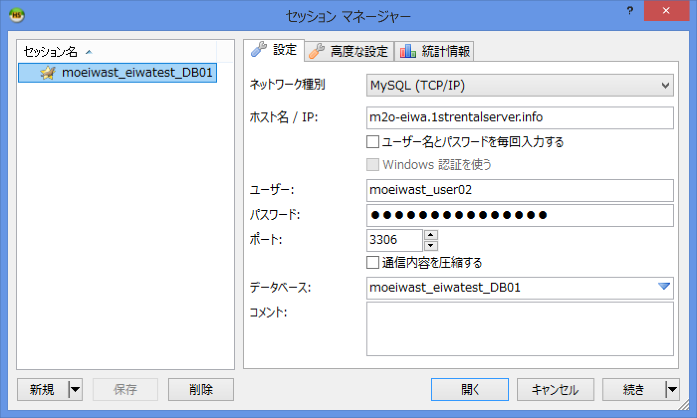

 |  |  |  |  | 種別： | MySQL(TCP/IP)
 |  |  |  |  | ホスト名： | m2o-eiwa.1strentalserver.info
 |  |  |  |  |  | ※サーバーDB時の値。ローカルDB使用時は「localhost」を指定する。

 |  |  |  |  | ID/PWD： | 上記一覧から自分の物を使用。
 |  |  |  |  |  | ※サーバーDB時の値。ローカルDB使用時はインストール時に指定した値。
 |  |  |  |  | ポートは初期値のまま。

 |  |  |  |  | DB名： | moeiwast_eiwatest_DB01

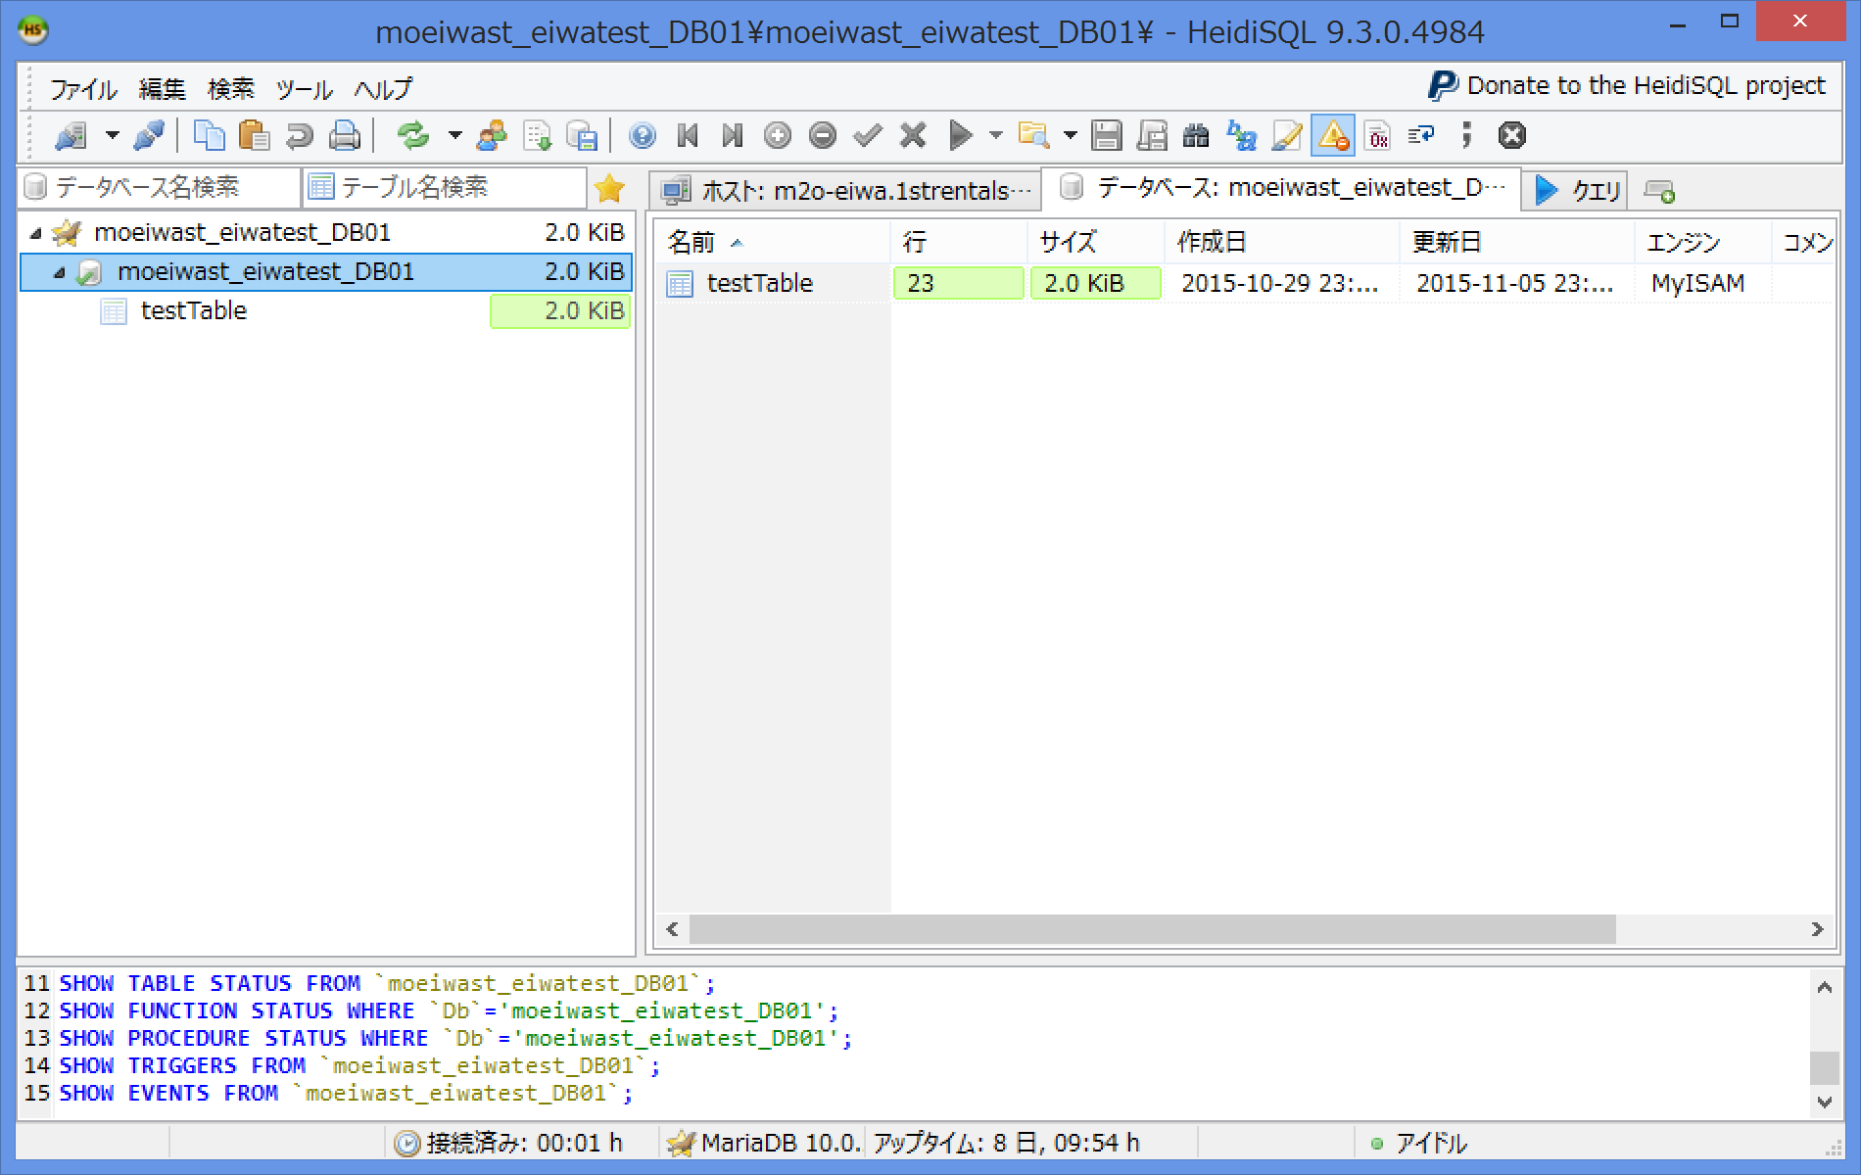

■eclipseのDBViewrの設定
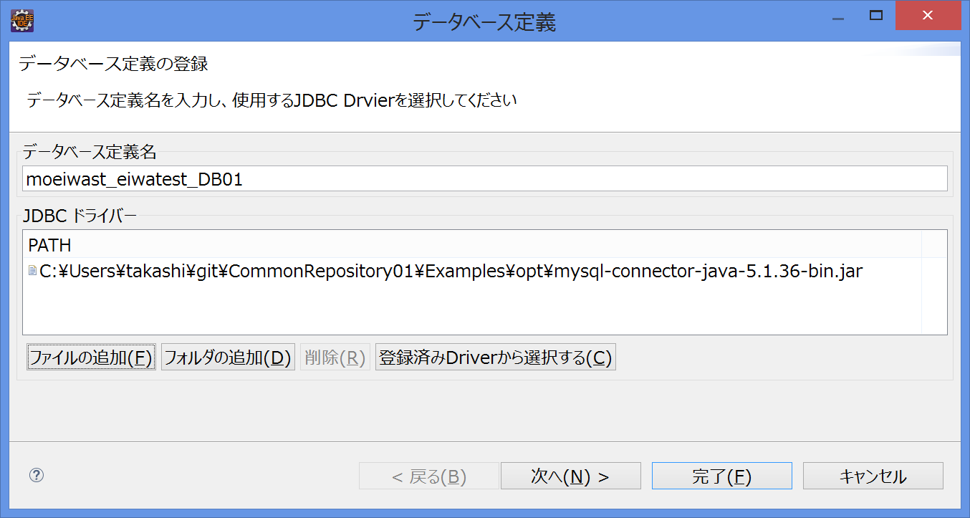

 |  |  |  |  | 定義名： | 任意の名前を付ける。

 |  |  |  |  | ドライバ： | ファイルの追加＞Examples（サンプルプログラム）のopt内を確認。

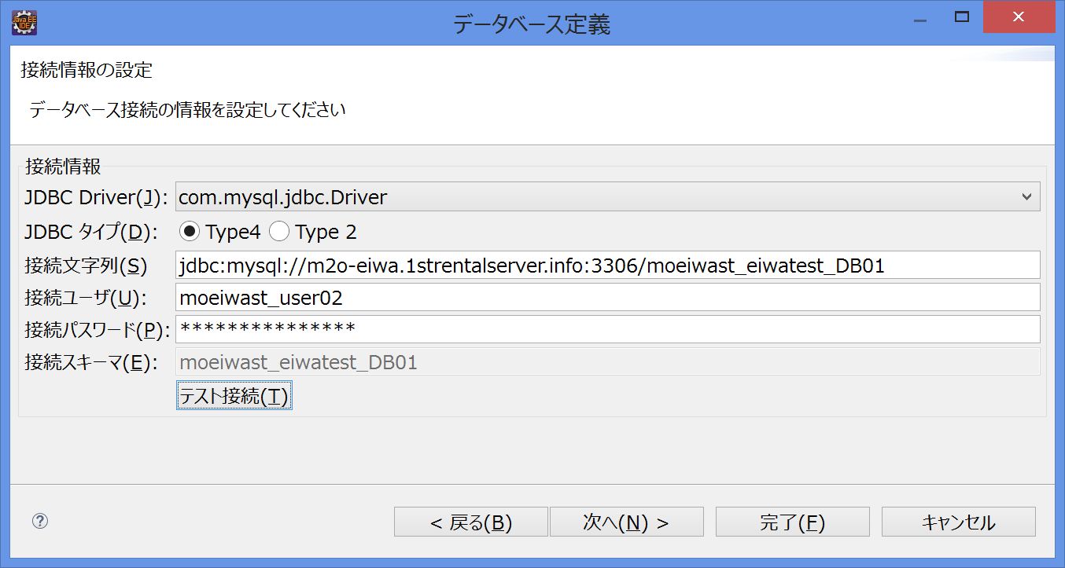

 |  |  |  |  | Driver： | 「com.mysql.jdbc.Driver」に切り替える。
 |  |  |  |  | Type： | 「Type4」のまま。
 |  |  |  |  | 接続文字列： | jdbc:mysql://m2o-eiwa.1strentalserver.info:3306/moeiwast_eiwatest_DB01
 |  |  |  |  |  | ※サーバーDB時の値。ローカルDB使用時は「jdbc:mysql://localhost:3306/moeiwast_eiwatest_DB01」を指定する。

 |  |  |  |  | ID/PWDは上記一覧から自分の物を使用。

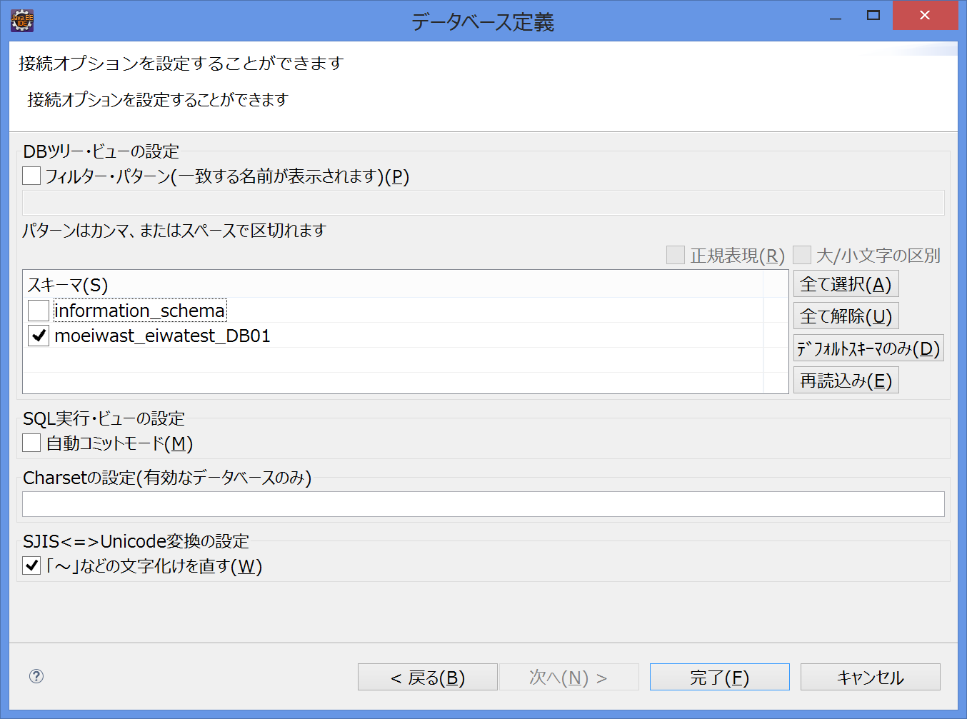

 |  |  |  |  | 「information_schema」のチェックは必ず外すこと。

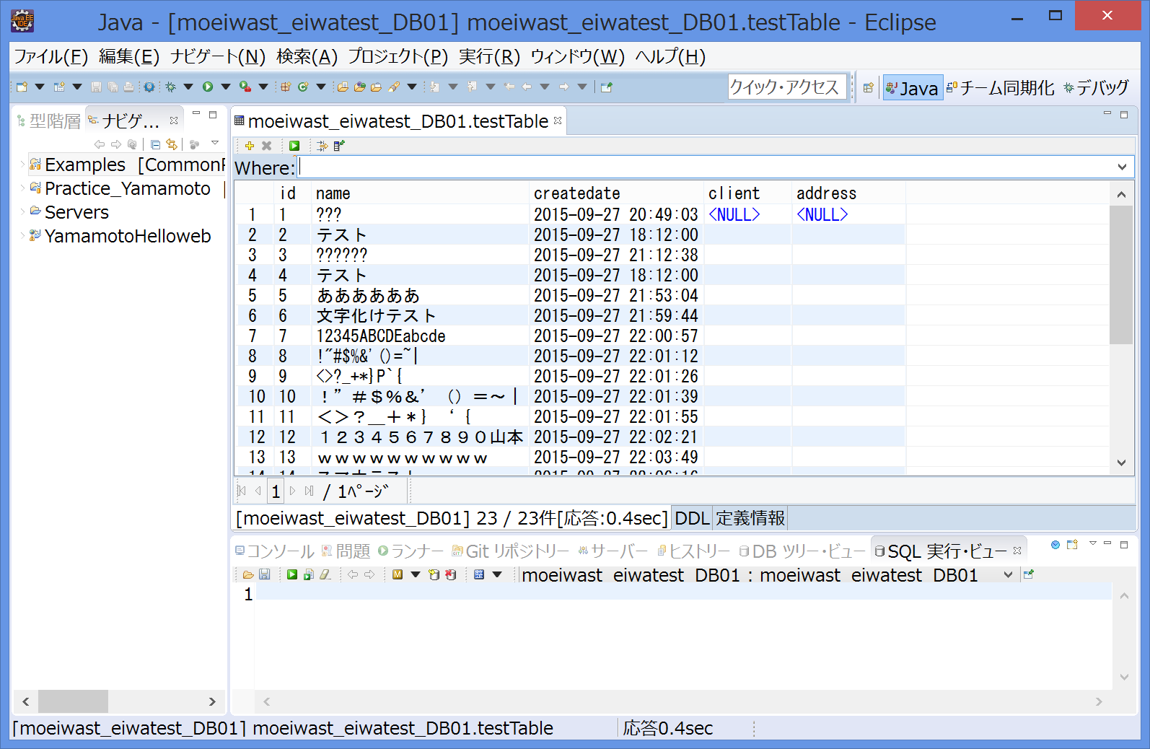
 |  |  |  |  |  | テスト接続に成功して、その後の参照時に接続失敗する場合
 |  |  |  |  |  | ・一度DBViewerを切断し、再度接続する。
 |  |  |  |  |  | ・それでも駄目ならeclipseを再起動する。

